ネットワーク構成
ネットワーク構成
DB
顧客情報、配達員情報、注文依頼情報などを保持する

社内

管理PC

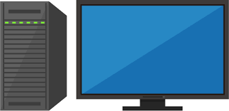

サーバー

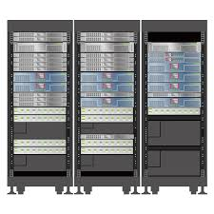
顧客情報・人員情報・注文依頼情報を参照・追加・更新・削除する

システムの要望を受け取り、検索結果・データ更新する。

顧客端末
各人員端末

注文を行う
（今回のシステムには無関係）
依頼通知・目的地の情報を受け取る

人員管理画面
画面名

地図

画像

入力項目
ボタン

テキスト表示

アプリ画面１
画面名

地図

画像

入力項目
ボタン

テキスト表示

アプリ画面２
画面名

地図

画像

入力項目
ボタン

テキスト表示

